Capa
Somos a Melhoramentos
Para manter a comunicação com nossos stakeholders clara e transparente, este Book de Indicadores apresenta os resultados da Melhoramentos no período entre 1° de janeiro e 31 de dezembro de 2024, trazendo os indicadores de desempenho da Global Reporting Initiative (GRI) e da Sustainability Accounting Standards Board (SASB).
Os temas aqui apresentados foram definidos de acordo nossa Matriz de Materialidade, atualizada em 2023 após uma vasta consulta com nossos principais stakeholders e trazem uma visão completa de como geramos valor aos nossos colaboradores, clientes, fornecedores, investidores, comunidades e demais públicos de relacionamento.
Somos movidos a desafios!
GRI 2-3

Book de indicadores GRI e SASB
- ano base 2024 -

Materialidade
[GRI 3-1, 3-2]

Materialidade

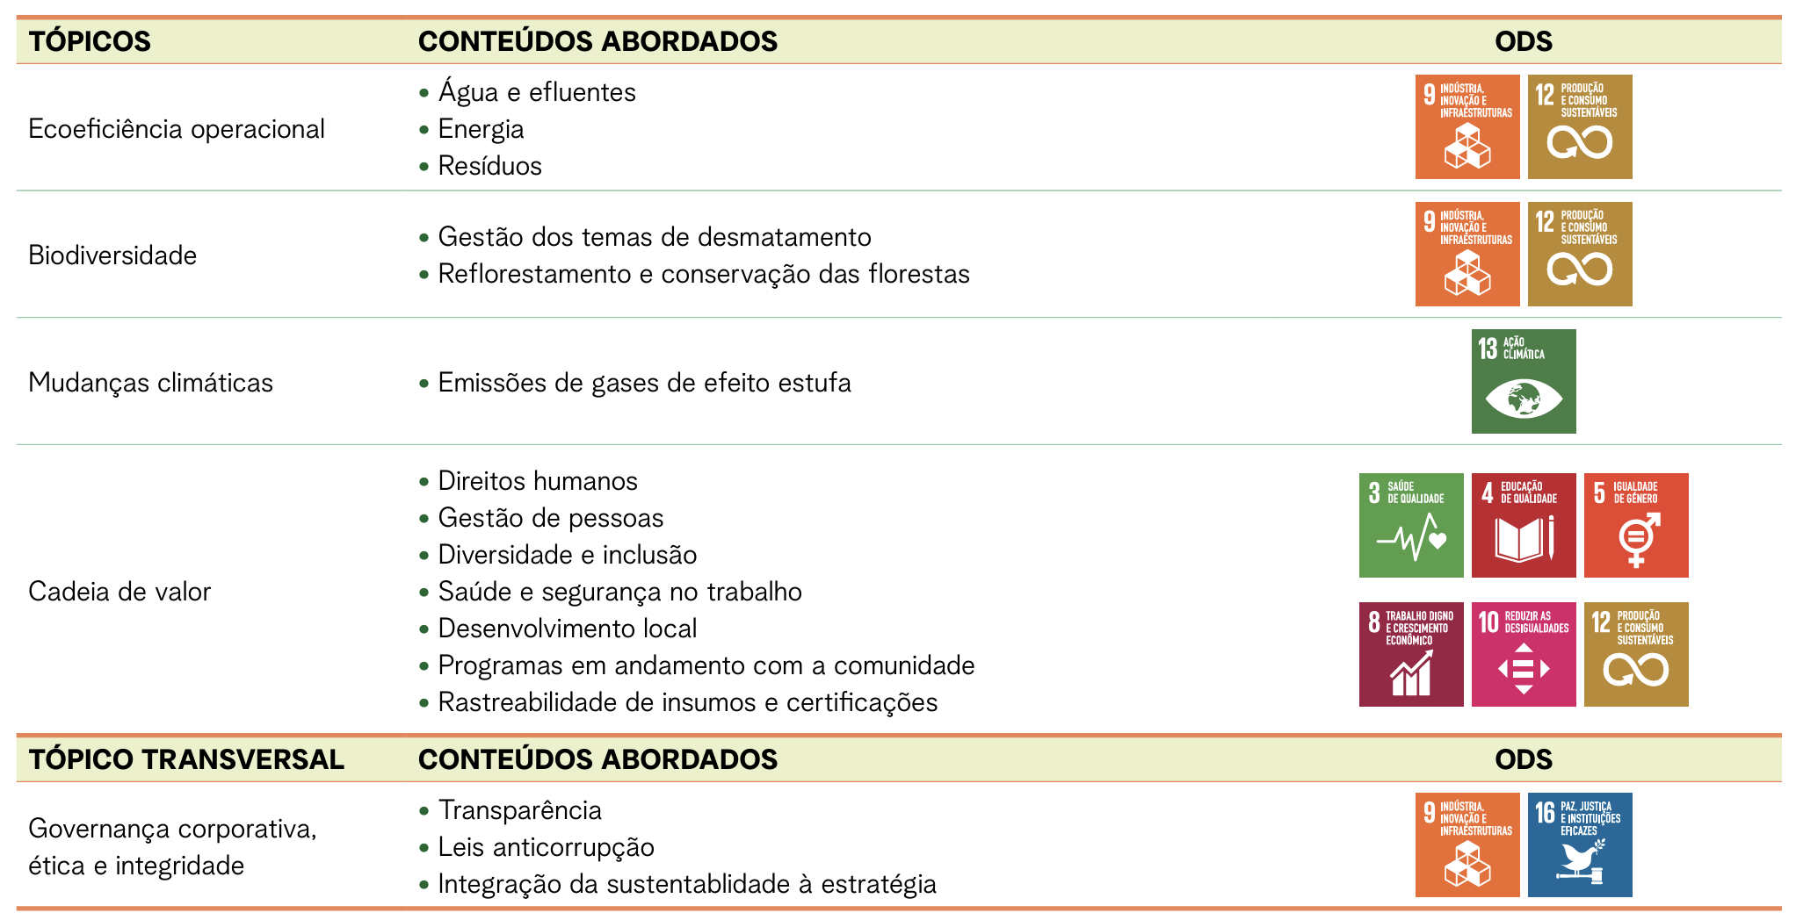 Em 2023, a Melhoramentos deu um passo além em seu relato ao realizar a revisão nos temas materiais definidos para a Companhia em 2020. O objetivo foi conhecer de forma mais aprofundada os impactos de nossa atuação nas localidades nas quais atuamos e identificar oportunidades para promover uma cultura de regeneração, capaz de impactar positivamente a sociedade e o meio ambiente. Dentro desta estratégia buscamos também entender melhor os anseios e preocupações de nossos stakeholders (colaboradores, fornecedores, clientes, comunidades locais, governos e a sociedade em geral), de forma a estabelecer uma comunicação mais transparente com todas as partes interessadas em nossos negócios. Para esse processo, realizamos uma avaliação das principais tendências do mercado, dos temas de maior impacto para o setor de papel e celulose, além da análise de materiais internos da Melhoramentos e de entrevistas com executivos, conselheiros e stakeholders. A metodologia utilizada foi baseada na norma GRI Standards, também levando em conta critérios da Accountability AA1000 e seu alinhamento com os ODS. O processo compreendeu as seguintes etapas: 1. ENTENDER O CONTEXTO DA ORGANIZAÇÃO Pesquisa da concorrência, leitura e levantamento de todos os materiais da organização, além de informações correspondentes ao setor. 2. IDENTIFICAR OS IMPACTOS REAIS E POTENCIAIS Positivos ou negativos, nas áreas de economia, meio ambiente, pessoas, nas atividades e nas relações de negócios. 3. ANÁLISE E CONSULTA Nesta etapa, aparecem os possíveis primeiros temas materiais, levados para os stakeholders avaliarem, selecionarem os mais importantes para cada público. A consulta aos stakeholders foi realizada por meio de visitas a campo e entrevistas online. O trabalho teve como resultado a determinação de cinco tópicos materiais, sendo um deles considerado transversal, com 16 temas totais abordados:

[GRI 2-29]

Abordagem para engajamento de stakeholders

Os stakeholders da Melhoramentos estão mapeados conforme o Mapa Relacional Florestal e Matriz de Materialidade, nos níveis locais e institucional. A empresa tem como premissa estabelecer com os seus stakeholders uma comunicação baseada na transparência e na consistência. Dessa forma, conta com diversos canais de comunicação interna, como emails, TV corporativa, mural, Diálogos de Segurança, além de eventos que permitem a interação interpessoal (Café com o CEO, Nosso Encontro, Onboarding com o CEO). Em 2024, a Comunicação Interna passou por uma reformulação. A newsletter para colaboradores passou a ser semanal reunindo todas as notícias da Companhia e foi lançada uma intranet. Também foi realizada a Semana de Diversidade, Equidade e Inclusão com uma programação para engajar os colaboradores nos temas dos 5 grupos de afinidade (Equidade de Gênero; Raça e Etnia; Geracional 50+; Pessoas com Deficiência e Orientação Sexual), além de atividades realizadas durante o ano em datas comemorativas. Outro importante tema trabalhado durante o ano com os colaboradores foram os temas de Compliance. O conteúdo do novo código de Ética e Conduta foi levado para os colaboradores por meio da série Ética em Ação e do evento Nosso Encontro Especial. A empresa também trabalhou com iniciativas de doação, como a Campanha do Agasalho (1.089 itens arrecados) e a campanha Mochila Cheia (doação 12 mil livros de literatura infantojuvenil e dois mil kits de livros do Planeta Leitura) para professores da rede pública de ensino do Rio Grande do Sul, em parceria com o Movimento Beyond. Como canais de comunicação externa a empresa utiliza mídia compartilhada (redes sociais); mídia própria (website), mídia espontânea (imprensa) e mídia paga (eventual parceria com veículos e publicidade). A Melhoramentos também participa de associações locais e do setor, como IBA (Indústria Brasileira de Árvores), ABTCP, MOVE, ACMV e AHK (Câmara de Comércio Brasil Alemanha). Além disso, é importante destacar os can

2-9, 2-10
[GRI 2-9]

Estrutura de governança e sua composição

A estrutura de governança da Melhoramentos é composta por um Conselho de Administração formado por 10 conselheiros - todos sem função executiva -, dos quais cinco são independentes; e por uma Diretoria Executiva composta por cinco diretores ao final de 2024. O mandato dos conselheiros é de três anos, com possibilidade de reeleição. Atualmente, o órgão é formado por oito homens e duas mulheres, sem a presença de representantes de grupos sociais sub-representados ou de stakeholders externos. Cinco dos conselheiros representam as famílias acionistas da Companhia. Todos possuem competências relevantes para lidar com os principais impactos estratégicos e operacionais da organização. Os membros trazem experiências robustas em áreas como finanças, estratégia, governança, gestão de riscos, desenvolvimento imobiliário, recursos humanos, sustentabilidade e inovação, garantindo que as decisões sejam fundamentadas em conhecimentos especializados e alinhadas aos objetivos da companhia. A maioria dos conselheiros possuem funções executivas, de consultoria ou ocupam cargos em conselhos de outras empresas. Essas atividades são exercidas em conformidade com o normativo interno da Melhoramentos, que regula potenciais conflitos de interesses e estipula os requisitos de dedicação de tempo, assegurando que as responsabilidades com a Melhoramentos sejam devidamente cumpridas O Conselho de Administração conta com três Comitês Permanentes, que se reúnem com periodicidade mínima trimestral. Os coordenadores desses Comitês Permanentes são todos conselheiros independentes: Além dos Comitês Permanentes, há quatro Comitês Consultivos, voltados para o acompanhamento e gestão das unidades de negócios: Editora, Fibras, Patrimonial e Legado. Esses comitês são também integrados por conselheiros e se reúnem com a diretoria conforme necessário, para monitorar temas específicos de cada área de negócio e apoiar na tomada de decisões operacionais. Os coordenadores dos Comitês Consultivos, com exceção do

1. Comitê de Estratégia e Transformação (CEST)
Propõe o plano estratégico, o plano de negócios e diretrizes relacionadas à estratégia corporativa. Além disso, avalia oportunidades de negócios envolvendo ativos da Companhia ou de suas controladas, bem como oportunidades de investimento e aquisição de ativos no mercado.
Coordenadora: Andiara Petterle
2. Comitê de Finanças, Auditoria, Risco e Compliance (CFIN)
Recomenda ao Conselho temas relacionados a ética e integridade, orçamento, gestão de riscos, estratégias financeiras e decisões que possam ter impacto significativo na gestão e na eficiência financeira da Companhia.
Coordenador: Thibaud Lecuyer
3. Comitê de Pessoas, Governança e Sustentabilidade (CPES)
É responsável por recomendar políticas de desenvolvimento de pessoas, diversidade, recrutamento e seleção, treinamento, remuneração, sucessão, incentivos e benefícios, retenção de talentos e avaliações de desempenho. Também zela para que a Companhia mantenha o compromisso com uma gestão orientada por princípios ESG (Environmental, Social, Governance).
Coordenador: Marcio Guedes

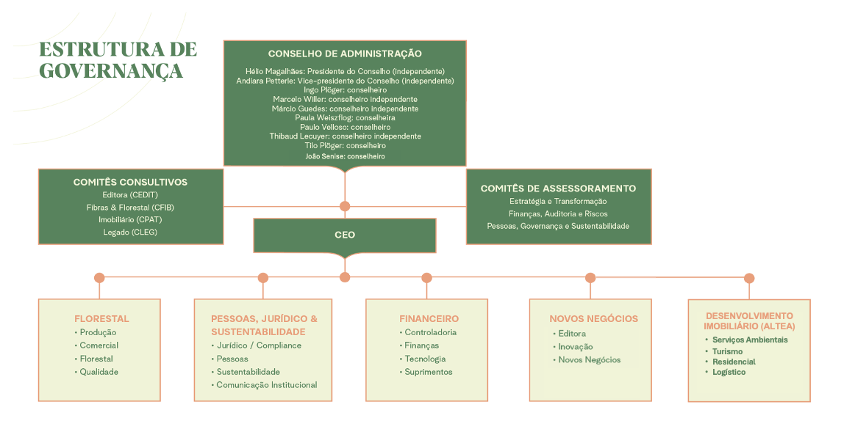

[GRI 2-10]

Nomeação e seleção para o mais alto órgão de governança

De acordo com o Estatuto Social, o Conselho de Administração é composto por no mínimo quatro e no máximo 10 membros, sendo que 50% devem ser externos e independentes. Esses membros são eleitos e podem ser destituídos a qualquer momento pela Assembleia Geral, com mandato unificado de três anos, sendo permitida a reeleição. O mandato vigente se encerra na Assembleia Geral Ordinária (AGO) prevista para abril de 2025. Os comitês de assessoramento e seus respectivos membros são definidos em reuniões do próprio Conselho de Administração, e cada comitê é coordenado por um membro independente, conforme disposto no Regimento Interno do Conselho de Administração e no Regimento Interno dos Comitês. Os critérios para nomeação e seleção dos membros do Conselho de Administração seguem os requisitos mínimos estabelecidos pela legislação vigente. Na contratação de conselheiros independentes foi utilizada uma assessoria especializada. A diversidade também é um critério relevante no processo de seleção. A empresa foi reconhecida em julho de 2023 com o selo WoB (Women on Board), que certifica a presença de pelo menos duas mulheres no Conselho de Administração. Esse reconhecimento reforça o compromisso da organização com a diversidade de gênero em seu mais alto órgão de governança. A independência é assegurada por meio da inclusão de membros externos e independentes, enquanto as competências técnicas dos conselheiros são cuidadosamente avaliadas para assegurar que o Conselho disponha de conhecimentos relevantes para os principais impactos e desafios estratégicos da organização.

2-12
[GRI 2-12]

Papel desempenhado pelo mais alto órgão de governança na supervisão da gestão dos impactos

A Melhoramentos está comprometida com o desenvolvimento sustentável em todas as suas atividades, integrando os princípios de ESG (Environmental, Social, Governance) à sua estratégia e operação. O papel do mais alto órgão de governança é desempenhado principalmente pelo Conselho de Administração (CA), que é apoiado por dois comitês permanentes focados em sustentabilidade e estratégia: o Comitê de Estratégia e Transformação (CEST) e o Comitê de Pessoas, Governança e Sustentabilidade (CPES). Esses comitês, coordenados por conselheiros independentes, realizam reuniões periódicas, com uma frequência mínima de quatro encontros anuais cada. Nessas reuniões, são analisados e discutidos temas relacionados a valores corporativos, missão, políticas, estratégias e objetivos de sustentabilidade, incluindo a avaliação de impactos ambientais, sociais e de governança. As recomendações e decisões desses comitês são posteriormente encaminhadas para deliberação do Conselho de Administração. Além disso, a Diretoria da empresa desempenha um papel essencial no processo, preparando informações e análises que já incluem uma avaliação de repercussões ESG. O Conselho de Administração (CA) desempenha um papel fundamental na supervisão dos processos de devida diligência para identificar e gerenciar os impactos econômicos, ambientais e sociais da organização. O engajamento do CA ocorre por meio de seus Comitês Permanentes e Consultivos, que participam ativamente das decisões estratégicas e dos planos de ação das diversas frentes de negócios. Essa participação está formalmente prevista no Regimento dos Comitês e pode ser evidenciada pelos calendários de reuniões, que envolvem tanto encontros com executivos da CMSP quanto interações com parceiros estratégicos. Consideração dos resultados Cada atividade ou negócio analisado pelo Conselho segue critérios e alçadas de aprovação estabelecidos nas políticas corporativas, incluindo uma avaliação dos impactos ESG. Esses impactos são considerados tanto n

Engajamento com stakeholders
O Conselho se engaja diretamente com stakeholders internos e externos como parte do processo de supervisão. Esse engajamento inclui reuniões com parceiros de negócios, clientes, investidores e outros atores relevantes, garantindo que suas perspectivas sejam consideradas na formulação de estratégias e na mitigação de riscos. Os membros do Conselho também recebem relatórios das áreas operacionais, especialmente sobre riscos e oportunidades relacionados a ESG, permitindo um acompanhamento contínuo e transparente.
...

2-22
...
Somos uma Empresa B certificada, o que significa que fazemos parte de uma comunidade global de empresas que atendem a altos padrões de impacto social e ambiental.
...

2-24, 2-25
...
Como detalhado no Código de Ética e Conduta, na Política de Apuração de Denúncias e Consultas e no site da Melhoramentos, as queixas e denúncias podem chegar ao conhecimento dos diretores / Comitê de Ética pelos seguintes caminhos:
1. Queixas/denúncias feitas por colaboradores ou outros stakeholders diretamente para os diretores.
2. Queixas/denúncias de colaboradores feitas a seus gestores ou para o RH, que por sua vez, as transmitem para os diretores
3. Utilização do Canal de Denúncias, por telefone ou internet, conforme dados disponibilizados no site
4. Ouvidoria.

203-1, 203-2
...
Clique aqui para conhecer mais sobre o projeto Melhor Mel
...
O acervo está on-line e pode ser consultado clicando aqui
...

205-1, 205-2, 205-3
...
Treinamentos Periódicos: todos os colaboradores, independentemente do nível hierárquico, participam de capacitações regulares sobre ética, compliance e prevenção à corrupção. Esses treinamentos abordam desde diretrizes internas até simulações de dilemas éticos que podem surgir no dia a dia.
Tone at the Top: nossa alta hierarquia deixa claro, em todas as ocasiões possíveis, que nossa tolerância à fraude e corrupção é zero.
Monitoramento de Fornecedores: implementamos um processo de análise prévia de parceiros e fornecedores, garantindo que todos os contratos firmados sigam critérios transparentes e estejam alinhados com nossos padrões de integridade. Isso inclui verificações prévias, análise de antecedentes e cláusulas contratuais específicas para mitigação de riscos, o que incluir entrega do nosso Código de Responsabilidade Sociambiental para todos os fornecedores. Em 2024, realizamos treinamento para fornecedores da Editora e da unidade Fibras & Florestal, quando não apenas colocamos nosso Canal de Denúncias à disposição deles, como nos oferecemos para ajuda-los com dúvidas e com a implementação de seus próprios programas de integridade.
Canais de Denúncia: mantemos um canal de denúncia independente e sigiloso, que permite que qualquer colaborador ou parceiro possa reportar eventuais suspeitas de irregularidades sem receio de represálias. Esse canal é amplamente divulgado dentro da empresa e para nossos fornecedores e monitorado para garantir respostas rápidas e eficazes a qualquer sinal de conduta inadequada.
Políticas e Controles Internos: a Melhoramentos possui um Código de Ética e Conduta robusto, que estabelece claramente as diretrizes esperadas de todos os colaboradores e parceiros.

303-1, 303-2
[GRI 303-1]

Interações com a água como um recurso compartilhado

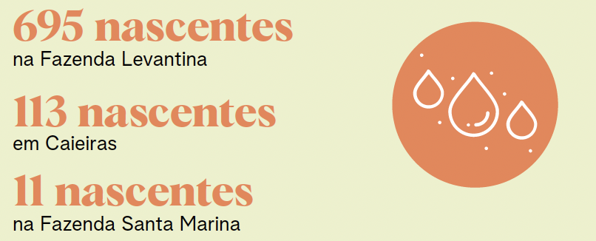 A Melhoramentos reconhece a água como um recurso valioso e mantém um rigoroso controle das vazões de captação e lançamentos. Nossa unidade industrial recebe água superficial, captada do Rio Poncianos por meio de um canal de aproximadamente 70 metros e que opera por gravidade, e água subterrânea, extraída por bombeamento de um poço artesiano, ambas destinadas ao consumo industrial e humano. Os efluentes sanitários e industriais gerados são tratados em uma Estação de Tratamento de Efluentes (ETE) e lançados no Rio Jaguari. A empresa realiza monitoramentos constantes da qualidade da água antes e após o ponto de lançamento, além do acompanhamento interno diário das etapas de tratamento. Caso algum parâmetro ultrapasse os limites legais, é acionado um plano de contingência que inclui o uso de uma lagoa de emergência, redução da produção e, se necessário, contratação de empresas especializadas para transporte e tratamento dos efluentes. Nas demais unidades operacionais, a coleta e tratamento dos efluentes sanitários são realizados pelas concessionárias municipais, enquanto nas áreas rurais a empresa utiliza fossas sépticas. O setor florestal também é contemplado por um monitoramento contínuo dos recursos hídricos nas fazendas, visando preservar a qualidade da água e identificar rapidamente eventuais impactos. Quanto à qualidade da água captada, tanto para consumo humano quanto industrial, são realizados controles regulares internos e externos, seguindo as diretrizes estabelecidas pela Portaria GM/MS nº 888 do Ministério da Saúde. Para o efluente tratado, análises trimestrais são realizadas por laboratórios acreditados pelo Inmetro, complementadas por monitoramento interno diário. Transparência Para reforçar sua transparência e diálogo com a comunidade, a empresa divulga suas ações por meio do Resumo Público do Plano de Manejo Florestal. Além disso, possui uma ouvidoria para atender dúvidas, sugestões e comentários das partes interessadas. Parcerias com universidades e ce

Monitoramento e preservação
A Melhoramentos mantém um robusto
sistema de monitoramento e preservação
das nascentes. Atualmente, são 819 nascentes
catalogadas e, sempre que novas nascentes e
olhos d’água são identificadas, o cadastro é
atualizado e suas áreas de preservação
inseridas na base de dados.
...

303-4,303-5,RR-PP 140a.1_140a.2
...
Não realizamos descarte de água em áreas de estresse hídrico
Unidade | 2022 | 2023 | 2024
m³ | 35.14 | 35.15 | 30.67
m³/h | 30.00 | 32.00 | 27.00
m³/h | 5.00 | 3.00 | 3.50
m³/h | 0.00 | 0.00 | 0.00
m³/h | 0.14 | 0.15 | 0.17
...

304-1
...
UNIDADE LEVANTINA
As áreas de conservação da Unidade de Levantina são de ecossistema terrestre, com grande densidade de mata e que prestam serviços básicos da natureza, como proteção de bacias e controle de erosões, possuem biodiversidade rara, algumas com risco de extinção, além de muitas nascentes e cursos d'água em seu interior. Em relação à biodiversidade de fauna, após dez campanhas de monitoramento, foram identificadas sete espécies de aves e dez espécies de médios e grandes mamiferos ameaçadas de extinção e que aparecem em Listas Estaduais, Nacionais e/ou internacionais. Em 2023, a Melhoramentos criou voluntariamente a RPPN (Reserva Particular do Patrimônio Natural) “Parque Levantina” com o objetivo assegurar a preservação de 23 milhões de m2 de Mata Atlântica – uma área equivalente a 2.300 campos de futebol - protegendo a fauna e a flora e toda a sua biodiversidade.

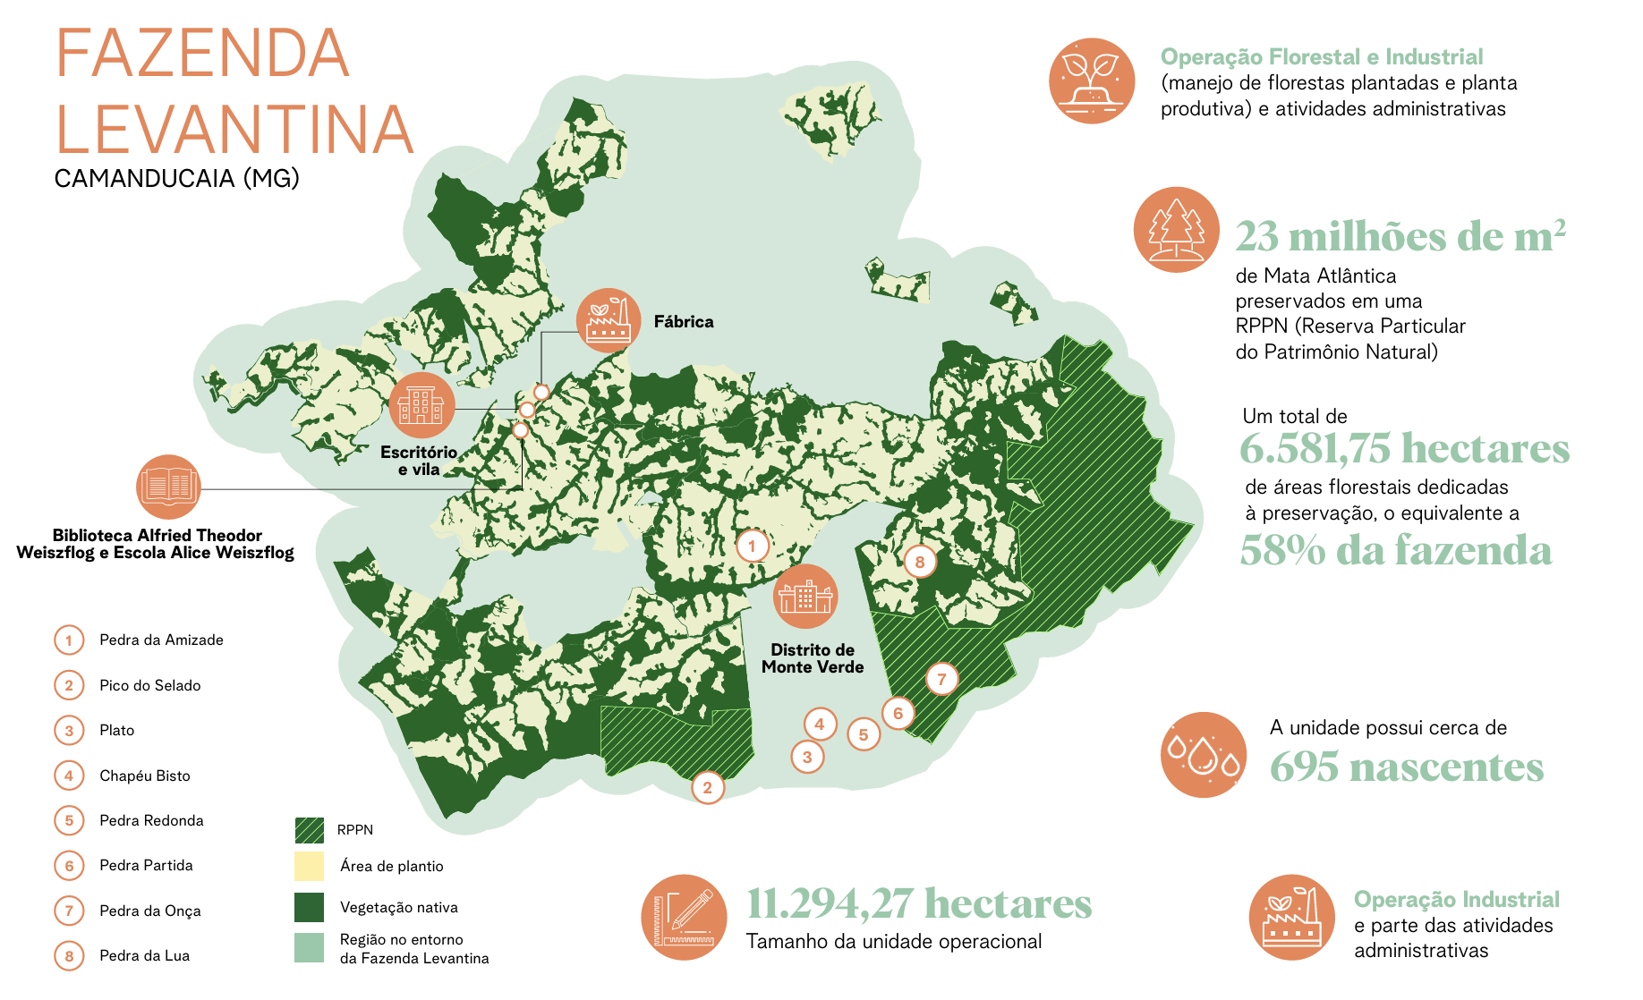

UNIDADE FLORESTAL

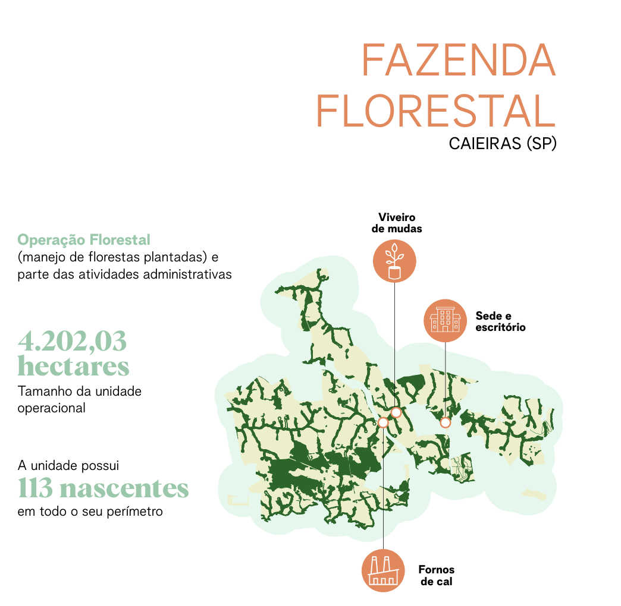
...
UNIDADE SANTA MARINA

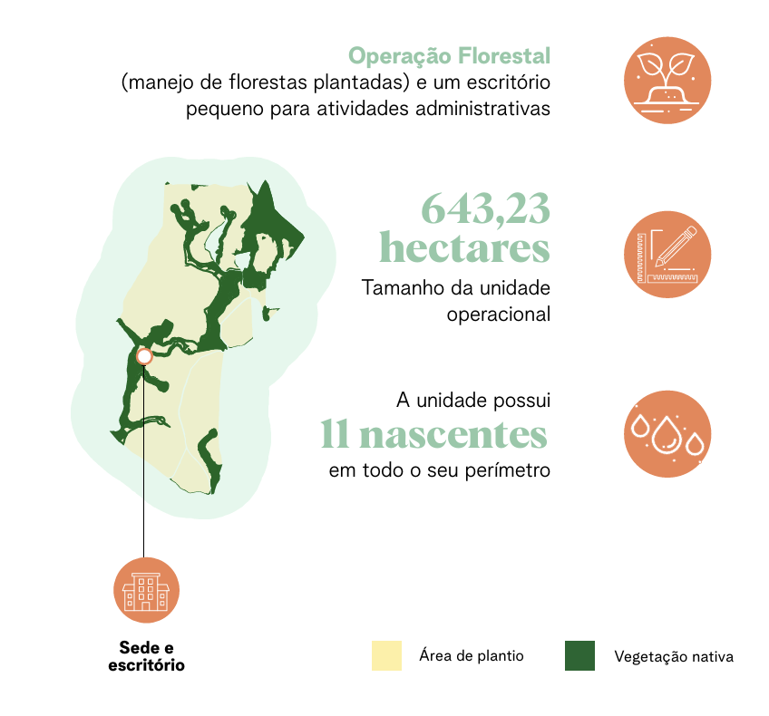

Com uma área total de 643,23 hectares, a unidade de Santa Marina tem 148,72 hectares destinados à conservação (Unidade de Conservação da APA - Piracicaba e Juqueri Mirim). Lá se concentram a Operação florestal (manejo de florestas plantadas) e um escritório pequeno para atividades administrativas. Em 2024, teve início um trabalho de condução de brotações de eucalipto, conduzindo um novo ciclo de reflorestamento.
As áreas de conservação da unidade são de ecossistema terrestre, com mata nativa e que prestam serviços básicos da natureza, como proteção de bacias e controle de erosões. Possuem biodiversidade rara e algumas espécies com risco de extinção, além de 11 nascentes e cursos d'água em seu interior.
Em relação a biodiversidade de fauna, já foram identificados em monitoramentos cinco espécies com risco de extinção que aparecem em Listas Estaduais, Nacionais e/ou internacionais.

304-2, 304-3
...
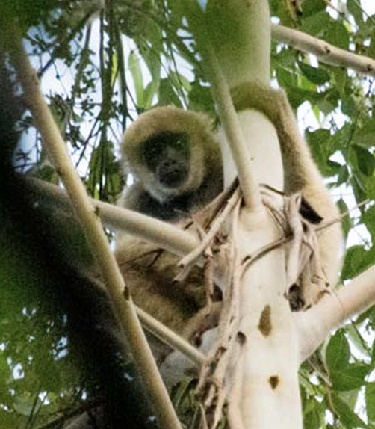
...
Muriqui-do-sul
...
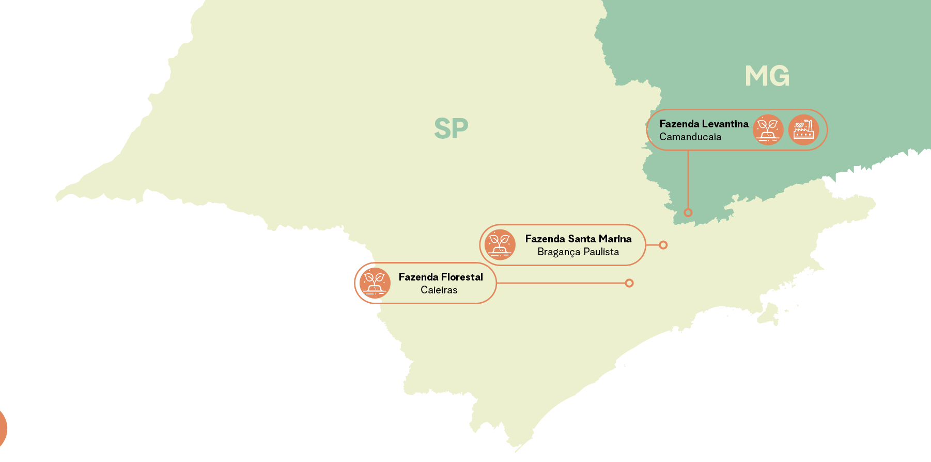
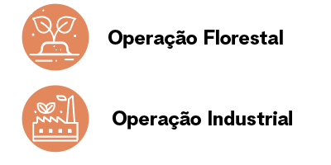
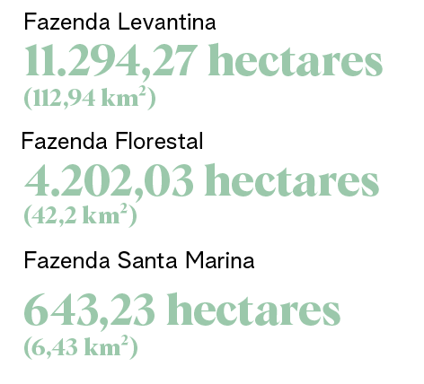

305-1,305-2,305-3, 305-4
...
Em 2024, zeramos nossas emisões de Escopo 2

Em 2024, fomos positivos para o clima, removemos mais carbono da amosfera do que emitimos por meio das nossas operações

Estoque de Carbono
Tivemos, em 2024, um leve aumento do estoque de carbono das áreas florestais plantadas, que somando as áreas de nativas totalizou 3.001.047,15 tCO 2 e. Essa informação considera o acúmulo de carbono ao longo do tempo na biomassa florestal.

Estoque de carbono nas áreas florestais (tCO2e)

Estoque em áreas de florestas plantadas | 1,588,373.74
Estoque em áreas de vegetação nativa | 1,412,673.41
Estoque total de carbono florestal | 3,001,047.15

403-1
...
100% dos colaboradores da Melhoramentos e seus prestadores de serviço estão no escopo da Gestão de Saúde e Segurança do Trabalho

403-2
...
Nossa política interna de relação com os colaboradores não
admite discriminações e represálias

Todos os funcionários são treinados durante a integração com relação ao direito a recusa aos trabalhos de risco e seguem orientações e treinamentos. Os trabalhadores têm o direito de recusar trabalhos inseguros e, ao identificar riscos, devem notificar imediatamente seu líder, que tomará as medidas adequadas para determinar se o trabalho é inseguro e remediar a situação. Nossas unidades trabalham com base em autorizações de trabalho de risco, políticas e procedimentos de segurança e saúde divulgadas pela empresa e que garantem a não represália. O tema é abordado pela gestão e reforça a importância da participação e o incentivo. Também temos reuniões abertas e tratamos os temas nas CIPA+A (Comissão Interna de Prevenção de acidentes e de Assédios) e CIPATR (Comissão Interna de Prevenção de Acidentes e de Assédios no Trabalho). Os acidentes e incidentes devem ser comunicados imediatamente e são investigados com a emissão de análise de acidentes e plano de ação de forma que os riscos sejam minimizados ou eliminados. Os documentos são compartilhados e gerenciados pelo SESMT e demais setores envolvidos.

